Sheet1
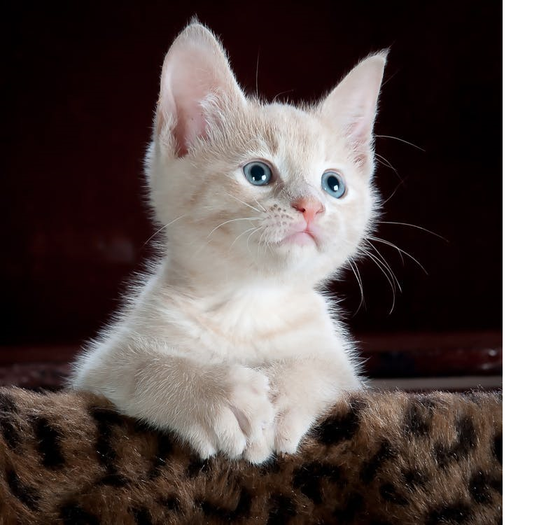
TABLE-ROW1-COLUMN-1 | Aliquam ligula turpis, egestas ut ipsum sit amet, luctus faucibus felis. | Aliquam ligula turpis, egestas ut ipsum sit amet, luctus faucibus felis.
Aliquam ligula turpis, egestas ut ipsum sit amet, luctus faucibus felis. | Aliquam ligula turpis, egestas ut ipsum sit amet, luctus faucibus felis. | Aliquam ligula turpis, egestas ut ipsum sit amet, luctus faucibus felis.
Aliquam ligula turpis, egestas ut ipsum sit amet, luctus faucibus felis. | Aliquam ligula turpis, egestas ut ipsum sit amet, luctus faucibus felis. | TABLE-ROW3-COLUMN-3

